ДНаТ
 | 2021-12-10
артикул | Наименование | Распроджа | Кр. опт до 500 тыс.р. с НДС | Опт до 300 тыс.р. с НДС | Мел. Опт до 100 тыс.р. с НДС | Световой поток | Срок службы | Упаковка
Лампы натриевые МЕГАВАТТ (Россия)
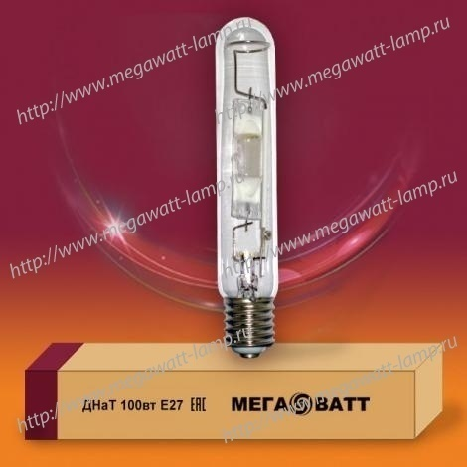
2911 | ДНаТ 70 Е27 |  | 282.60р. | 294.57р. | 318.52р. | 6000Лм | 24000ч | 1/25
2928 | ДНаТ 100 Е40 |  | 293.06р. | 305.48р. | 330.32р. | 8500Лм | 24000ч | 1/25
2935 | ДНаТ 150 Е40 |  | 303.53р. | 316.39р. | 342.12р. | 15000Лм | 24000ч | 1/25
2942 | ДНаТ 250 Е40 |  | 319.98р. | 333.54р. | 360.66р. | 26500Лм | 24000ч | 1/25
2959 | ДНаТ 400 Е40 |  | 350.70р. | 365.56р. | 395.28р. | 48000Лм | 24000ч | 1/25
3130 | ДНаТ 600 Е40 380В |  | 1,551.22р. | 1,616.95р. | 1,748.40р. | 88000Лм | 24000ч | 1/25
3161 | ДНаТ 1000 Е40 220В |  | 3,290.45р. | 3,429.88р. | 3,708.73р. | 130000Лм | 24000ч | 1/12
Лампы металлогалогенные МЕГАВАТТ (Россия)
2966 | ДРИ 250 Е40 |  | 522.52р. | 544.66р. | 588.94р. | 20000Лм | 8000ч | 1/25
2973 | ДРИ 400 Е40 |  | 561.41р. | 585.20р. | 632.77р. | 33500Лм | 8000ч | 1/25
3086 | ДРИ 700 Е40 |  | 1,391.90р. | 1,450.88р. | 1,568.84р. | 63000Лм | 8000ч | 1/12
3109 | ДРИ 1000 Е40 220В |  | 2,026.05р. | 2,111.90р. | 2,283.60р. | 100000Лм | 8000ч | 1/12
3116 | ДРИ 1000 Е40 380В |  | 2,026.05р. | 2,111.90р. | 2,283.60р. | 100000Лм | 8000ч | 1/12
3123 | ДРИ 2000 Е40 |  | 3,735.58р. | 3,893.87р. | 4,210.45р. | 220000Лм | 3000ч | 1/12
3260 | ДРИ 3500 Е40 |  | 5,743.65р. | 5,987.03р. | 6,473.78р. | 320000Лм | 2000ч | 1/12
Лампы ДРЛ МЕГАВАТТ (Китай)
3007 | ДРЛ 125 Е27 |  | 139.89р. | 145.82р. | 157.67р. | 7500Лм | 10000ч | 1/25
3014 | ДРЛ 250 Е40 |  | 215.40р. | 224.52р. | 242.78р. | 15000Лм | 10000ч | 1/20
3021 | ДРЛ 400 Е40 |  | 291.99р. | 304.36р. | 329.11р. | 20600Лм | 10000ч | 1/10
3062 | ДРЛ 700 Е40 |  | 719.98р. | 750.48р. | 811.50р. | 36500Лм | 10000ч | 1/15
3079 | ДРЛ 1000 Е40 |  | 1,278.12р. | 1,332.27р. | 1,440.59р. | 52000Лм | 10000ч | 1/9
Лампы ДРВ МЕГАВАТТ (Китай)
3208 | ДРВ 160 Е27 |  | 177.64р. | 185.16р. | 200.22р. | 2880Лм | 5000ч | 1/25
3222 | ДРВ 250 Е40 |  | 270.59р. | 282.05р. | 304.98р. | 5500Лм | 5000ч | 1/20
3239 | ДРВ 500 Е40 |  | 400.88р. | 417.87р. | 451.84р. | 13500Лм | 5000ч | 1/10
Лампы светодиодные LED МЕГАВАТТ (Россия)
3048 | LED-Т80 20W E27 6500K | 99.00р. | 145.00р. | 159.50р. | 175.45р. | 1450Лм | 30000ч | 1/30
3031 | LED-A90 36W E27 6500K | 320.00р. | 473.80р. | 521.18р. | 573.30р. | 3200Лм | 10000ч | 1/20
3055 | LED-Т115 40W E27 4000K | 199.00р. | 430.00р. | 473.00р. | 520.30р. | 2900Лм | 30000ч | 1/20
Лампы КГ МЕГАВАТТ (Китай)
3192 | КГ 5000 |  | 2,178.72р. | 2,271.04р. | 2,455.67р. | 110000Лм | 2000ч | 1/18
Рециркулятор бактерицидный МЕГАВАТТ (Россия)
3253 | РБП 2*15 ЭПРА | 2,990.00р. | 3,656.46р. | #REF! | #REF! | 50-55м3/ч | 12000ч | 1/1

